Atividade 1
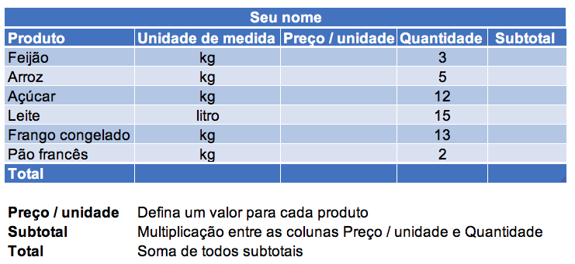

Gabriel Schweder Piske
Produto | Unidade de Medida | Preço/Unidade | Quantidade | Subtotal
Feijão | kg | R$ 12.00 | 3 | R$ 36.00
Arroz | kg | R$ 15.00 | 5 | R$ 75.00
Açúcar | kg | R$ 9.00 | 12 | R$ 108.00
Leite | kg | R$ 15.00 | 15 | R$ 225.00
Frango congelado | kg | R$ 23.00 | 13 | R$ 299.00
Pão francês | kg | R$ 5.50 | 2 | R$ 11.00
Total |  |  |  | R$ 754.00

Atividade 2
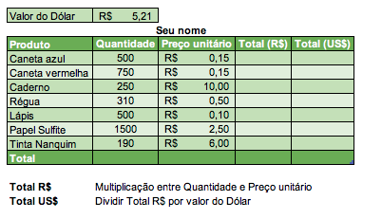

Valor do dolar | R$ 5.21

Gabriel Schweder Piske
Produto | Quantidade | Preço Unitário | Total (R$) | Total (US$)
Caneta Azul | 500 | R$ 0.15 | R$ 75.00 | R$ 14.40
Caneta Vermelha | 750 | R$ 0.15 | R$ 112.50 | R$ 21.59
Caderno | 250 | R$ 10.00 | R$ 2,500.00 | R$ 479.85
Lápis | 310 | R$ 0.50 | R$ 155.00 | R$ 29.75
Papel Sulfite | 500 | R$ 0.10 | R$ 50.00 | R$ 9.60
Tinta Nanquim | 1500 | R$ 2.50 | R$ 3,750.00 | R$ 719.77
Total | 190 | R$ 6.00 | R$ 1,140.00 | R$ 218.81

Atividade 3
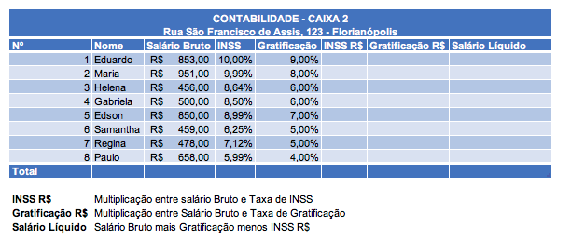

CONTABILIDADE - CAIXA
Rua São Francisco de Asis, 123 - Flórianopolis

Nº | Nome | Salário Bruto | INSS | Gratificaçao | INSS R$ | Gratificação R$ | Salário Líquido
1 | Eduardo | R$ 853.00 | 10.00% | 9% | R$ 85.30 | R$ 76.77 | R$ 844.47
2 | Maria | R$ 951.00 | 9.99% | 8% | R$ 95.00 | R$ 76.08 | R$ 932.08
3 | Helena | R$ 456.00 | 8.64% | 6% | R$ 39.40 | R$ 27.36 | R$ 443.96
4 | Gabriela | R$ 500.00 | 8.50% | 6% | R$ 42.50 | R$ 30.00 | R$ 487.50
5 | Edson | R$ 850.00 | 8.99% | 7% | R$ 76.41 | R$ 59.50 | R$ 833.09
6 | Samantha | R$ 459.00 | 6.25% | 5% | R$ 28.69 | R$ 22.95 | R$ 453.26
7 | Regina | R$ 478.00 | 7.12% | 4% | R$ 34.03 | R$ 19.12 | R$ 463.09
8 | Paulo | R$ 658.00 | 5.99% | 4% | R$ 39.41 | R$ 26.32 | R$ 644.91
Total

Atividade 4
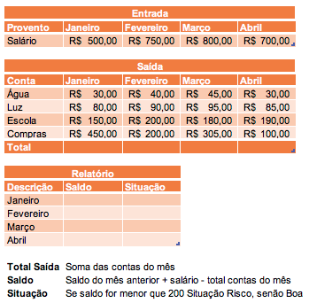

Entrada
Provento | Janeiro | Fevereiro | Março | Abril
Salário | R$ 500.00 | R$ 750.00 | R$ 800.00 | R$ 700.00

Saída
Conta | janeiro | Fevereiro | Março | Abril
Água | R$ 30.00 | R$ 40.00 | R$ 45.00 | R$ 30.00
Luz | R$ 80.00 | R$ 90.00 | R$ 95.00 | R$ 85.00
Escola | R$ 150.00 | R$ 200.00 | R$ 180.00 | R$ 190.00
Compras | R$ 450.00 | R$ 200.00 | R$ 305.00 | R$ 100.00
Total | R$ 710.00 | R$ 530.00 | R$ 625.00 | R$ 405.00

Relatório
Descrição | Saldo | Situação
Janeiro | -R$ 210.00 | Risco
Fevereiro | R$ 10.00 | Risco
Março | R$ 185.00 | Risco
Abril | R$ 480.00 | Boa

